curve
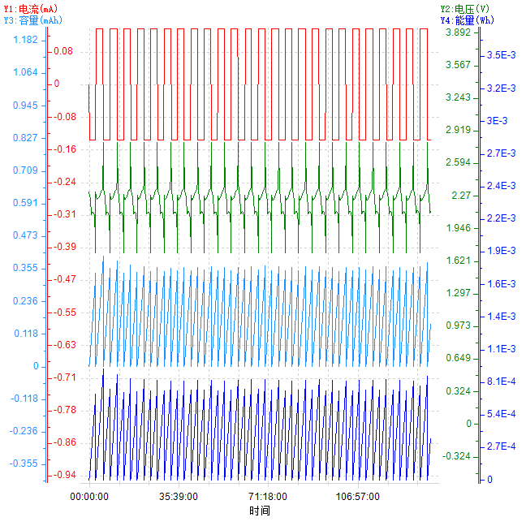
时间-电流&&电压&&容量&&能量

